구매 장비 신청서
제20회 임베디드SW경진대회
자동차/모빌리티 부문 신청 장비 리스트
 | 신청 장비 리스트 작성 유의사항 - 8월 7일(일) 오후 11시까지59분까지 사무국 메일로 회신(필수) / 8월8일(월), 9일(화) 온라인 기술지원 교육 심의 예정 - 장비 구입은 안내된 사이트를 이용 : 디바이스마트(쇼핑몰) - 품절 및 제품이 없는 경우 타쇼핑몰(예: 11번가, 옥션 등) 링크 기입 (타 쇼핑몰 및 해외구매의 경우 수수료 발생 및 배송이 오래걸릴 가능성이 있음) - 금액 기입 시, 쿠폰 사용 금액, 타임세일 금액 등 할인 금액 기입 불가 - 라즈베리 파이(필수 장비)는 최신 기종인 라즈베리 파이4를 사용해야하며, 해당 장비 보유 시 구입하지 않아도 됨 - 부가세(VAT) 및 배송비 포함 2,000,000(금이백만원) 한도 내에서 지원 예정이며, 해당 금액 초과시 가장 하단에 적힌 장비를 빼고 구매 진행 - 중도포기 시 (개발완료보고서 제출 전) 해당 장비 지원 금액 전액을 사무국에 반납할 수 있음. - 해당 지원 장비는 대회 종료 후 참자팀 소유(반납 하지 않음)

 | 디바이스마트 링크 : | https://www.devicemart.co.kr/main/index

No | 품목 | 구매처 사이트 URL (하이퍼링크) | 단가 (VAT포함 가격) | 수량 (단위 생략) | 금액 | 구매여부 | 사무국 의견
1 | 라즈베리파이4 (8GB) 기본 키트 | https://www.devicemart.co.kr/goods/view?no=12718325 | ₩235,400 | 2 | ₩470,800
2 | Raspberry Pi 7inch HDMI LCD | https://www.devicemart.co.kr/goods/view?no=12230962 | ₩88,000 | 4 | ₩352,000
3 | 로지텍 Brio 4K PRO 웹캠 | http://itempage3.auction.co.kr/DetailView.aspx?ItemNo=C496645323&frm3=V2 | ₩311,000 | 1 | ₩311,000
4 | HERO8 Black | https://gopro.com/ko/kr/shop/cameras/hero8-black/CHDHX-801-master.html | ₩398,000 | 1 | ₩398,000
5 | 헤드 스트랩 + QuickClip | https://gopro.com/ko/kr/shop/mounts-accessories/head-strap-plus-quickclip/ACHOM-001.html | ₩55,000 | 1 | ₩55,000
6 | ASUS RT-AX55 WHITE (유무선공유기) | https://www.devicemart.co.kr/goods/view?no=14555427 | ₩119,900 | 1 | ₩119,900
7 | 삼성전자 마이크로SD PRO Plus 256GB | http://www.11st.co.kr/products/3890160368/share | ₩43,625 | 4 | ₩174,500
8 | SAFE 멀티탭 6구 개별 접지 1.5m | https://www.devicemart.co.kr/goods/view?no=23474 | ₩14,850 | 2 | ₩29,700
9 | NETmate CAT.7 STP 다이렉트 FLAT 케이블 0.5M | https://www.devicemart.co.kr/goods/view?no=12524666 | ₩2,673 | 4 | ₩10,692
10 | Micro HDMI to HDMI 변환 케이블 | https://www.devicemart.co.kr/goods/view?no=12232873 | ₩3,300 | 4 | ₩13,200
11 |  |  |  |  | ₩0
12 |  |  |  |  | ₩0
13 |  |  |  |  | ₩0
14 |  |  |  |  | ₩0
15 |  |  |  |  | ₩0
합계 |  |  |  | 24 | ₩1,934,792

No | 품목 | 이미지 | 활용 계획 및 필요성 |  |  | 심의 결과
1 | 라즈베리파이4 (8GB) 기본 키트 | 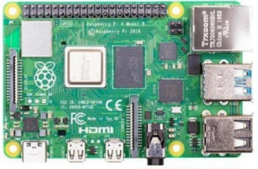 | 프로젝트를 진행하기 위한 임베디드보드 이다.
2 | Raspberry Pi 7inch HDMI LCD | 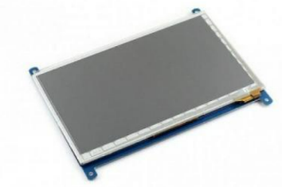 | A필러에 부착하는 모니터용으로 사용한다. 시연할 때 부착해 사용자가 보지 못한 시야를 확장해 보여준다.
3 | 로지텍 Brio 4K PRO 웹캠 |  | 블랙박스(빌트인 캠) 영상을 촬영하기 위해 필요하다. 블랙박스의 시야각이 보통 90도 이므로 가장 유사한 시야각을 가진 이 제품으로 선정하였다.
4 | HERO8 Black | 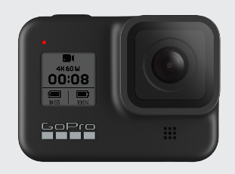 | 개발 및 시연에서 운전자 시점의 영상이 필요하다. 따라서 운전자 시점(POV)에서의 영상을 촬영하기 위해 필요하다.
5 | 헤드 스트랩 + QuickClip | 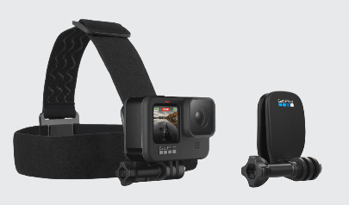 | 액션 캠을 운전자의 머리에 고정하기 위해서 필요하다.
6 | ASUS RT-AX55 WHITE (유무선공유기) |  | 여러대의 라즈베리파이를 같은 네트워크로 연결하기 위해서 사용한다.
7 | 삼성전자 마이크로SD PRO Plus 256GB | 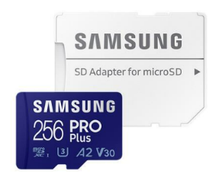 | 임베디드 보드를 사용하기 위해 필요하다.
8 | SAFE 멀티탭 6구 개별 접지 1.5m |  | 여러 개의 라즈베리파이와 모니터, 노트북 등 다양한 전기제품을 상용하기 위해 필요하다.
9 | NETmate CAT.7 STP 다이렉트 FLAT 케이블 0.5M |  | 공유기를 통해 라즈베리와 라즈베리 파이를 연결하기 위해 사용한다.
10 | Micro HDMI to HDMI 변환 케이블 | 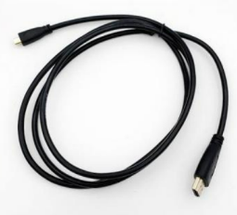 | HDMI LCD를 사용하기 위해 필요한 연결 선이다.
11
12
13
14
15

 |  |  |  | 심의자 |  | (서명)

